ASSEMBLY
ASSEMBLY CHECK SHEET |  |  |  |  |  |  | WO NUMBER |  |  |  |  |  |  | DOCUMENT NO
FUEL SUPPLY PUMP |  |  |  |  |  |  | COMP.MODEL |  |  |  |  |  |  | PUBLIC DATE
 |  |  |  |  |  |  | COMP.S/N |  |  |  |  |  |  | REVISION NO |  | 1
 |  |  |  |  |  |  | UNIT MODEL |  |  |  |  |  |  | PAGE

PROCESS |  | START |  |  |  |  |  |  |  |  | ASSEMBLY BY
 |  | FINISH

NO | PART TO INSTALL OR FIT |  | CONDITION TOBE ASSAMBLY |  |  |  |  |  |  | SPECIFICATION | SIGNATURE |  | SKETCH DRAWING OR PHOTHOES
 |  |  |  |  |  |  |  |  |  |  | MECH | GL/QA
 | OUTER BEARING
 |  |  | 1 | Pastikan bidang contact antara outter bearing dan dudukan outer bearing tidak scratch,pitting dan bebas karat.

 |  |  | 2 | Siapkan special tool adapter install outer bearing.

 |  |  | 3 | posisikan outer bearing duduk di permukaan dudukan bearing di cover dan di housing.

 |  |  | 4 | Press outer bearing sampe tersentuh dengan stopper.

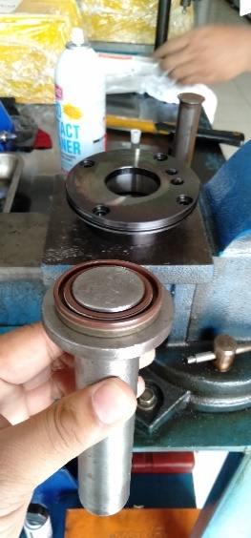
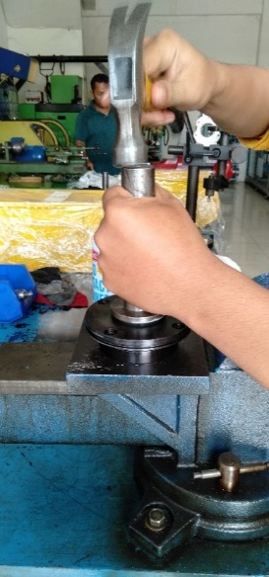
 | OIL SEAL
 |  |  | 1 | Pastikan oil seal dan dudukan oil seal tidak rusak,bersihkan dari kotoran dan debu pada bidang contact.

 |  |  | 2 | lapisi permukan sisi luar oil seal dengan loctite. |  |  |  |  |  | LG 1207

 |  |  | 3 | Install oil seal menggunakan special tool.

 |  |  | 4 | Install oil seal pada cover bearing dan feed pump housing.

 |  |  | 5 | lapisi oli pada bibir oil seal.

 | RING & INNER BEARING CAMSHAFT
 |  |  | 1 | Pastikan ring dan inner bearing tidak rusak dan bebas dari kotoran dan karat.

 |  |  | 2 | pasang special tool ring spacer,

 |  |  | 3 | install ring mengunakan special tool .dengan metode press fit.

 |  |  | 4 | press ring sampai ring contact dengan tool spacer.

 |  |  | 5 | Install inner bearing menggunakan special tool sampai inner bearing contact dengan stopper.

 | CAMSHAFT TO HOUSING ASSY
 |  |  | 1 | Masukkan Camshaft assy ke housing supplypump.

 |  |  | PENTING!!
 |  |  | Saat memasukkan camshaft ,pastikan lip oil seal dilapisi oil dan tidak terlipat ataupun rusak.

 |  |  | 2 | Pasang stud dan pasang cover(2).dan pastikan oil seal tidak rusak dan terlipat.

 |  |  | 3 | Mounting baut cover dan torque bolt.

 |  |  |  |  | TORQUE: |  |  |  |  | 1,2 ~ 1,4 Kgm

 |  |  |  |  |  |  |  |  |  |  |  |  |  |  |  |  | 1,2-1,4 KGM

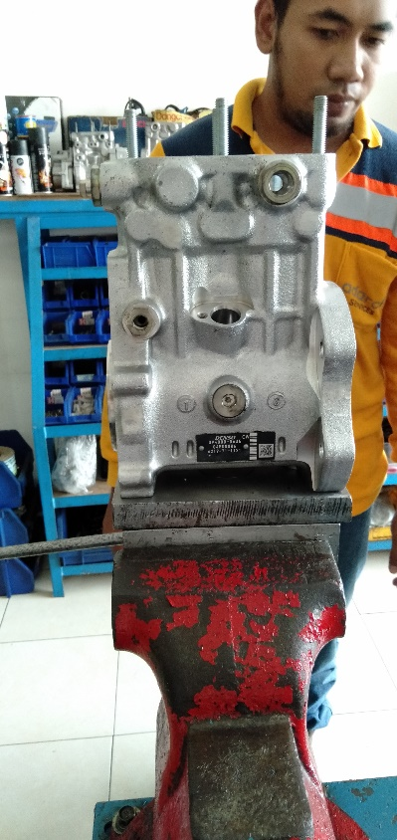
 | HOUSING SUPPLY PUMP ASSY TO BRACKET
 |  |  | 1 | Install supply pump housing to bracket stand.

 |  |  | 2 | Torque bolt sesuai spesifikasi. |  |  |  |  |  | 10 Kgm

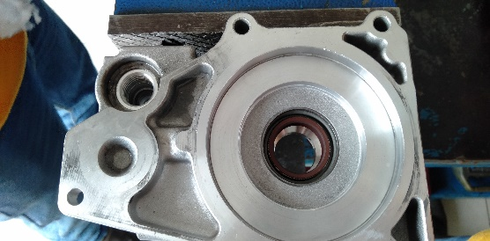
 | HOUSING TRANSFER PUMP ASSY
 |  |  | 1 | Pastikan checkvalve yang akan di install tidak rusak,bebaskan dari kotoran dan debu.

 |  |  | 2 | Pastikan dudukan checkvalve tidak kotor,pitcing dan karat

 |  |  | 3 | Pasang checkvalve ,spring dan plug chamber.dan torque plug.
 |  |  |  |  |  |  |  |  |  |  |  |  |  |  |  |  | 3-4 KGM

 |  |  |  |  | TORQUE: |  |  |  |  | 3 ~ 4 Kgm

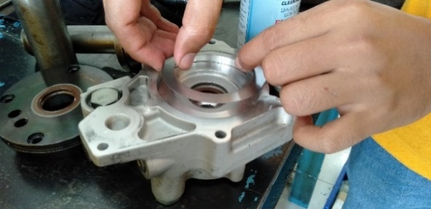
 | FEED PUMP HOUSING TO MAIN HOUSING
 |  |  | 1 | Install oring dan sim

 |  |  | 2 | Install special tool |  |  |  |  |  | STUD

 |  |  | 3 | install feed pump housing.

 |  |  | 4 | pasang bolt dan torque.

 |  |  |  |  | TORQUE: |  |  |  |  | 1,2~1,4 Kgm

 |  |  |  |  |  |  |  |  |  |  |  |  |  |  |  |  | 1,2-1,4 KGM

 | ENDPLAY CAMSHAFT
 |  |  | 1 | Ukur endplay camshaft

 |  |  |  | Measured : |  |  |  |  |  | 0 ~ 0,06 mm

 |  |  |  | Note :Bila ukuran endplay tidak sesuai.maka adjust sim sampai mendapatkan ukuran endplay yang sesuai standart.

 | FEED PUMP ASSEMBLY
 |  |  | 1 | Install side plate (inner)dengan lubang grove yang lebih besar menghadap ke bawah supply pump.

 |  |  | 2 | Install pump sub assembly. |  |  |  |  |  |  |  |  |  |  |  |  | 0,3-0,4 KGM

 |  |  | 3 | Install Case (saat install case,posisikan tanda titik(.) di atas.
1
2

 |  |  | 4 | Install plate depan dan posisikan lubang grove yg lebih besar menghadap ke bawah.

 |  |  |  | Mounting bolt plate dan torque bolt.

 |  |  |  |  | TORQUE: |  |  |  |  | 0,3 ~ 0,4 Kgm

 |  |  | 5 | Install cover and mounting bolt .
3
4
 |  |  |  |  | TORQUE: |  |  |  |  | 1 Kgm

 |  |  |  |  |  |  |  |  |  |  |  |  |  |  |  |  | 1 KGM

5
6

 | PCV VALVE ASSEMBLY
 |  |  | 1 | Install tappet ke lubang PCV valve.

 |  |  | 2 | Install spring seat bagian bawah.install Piston shaft.

 |  |  | 3 | Install spring seat bagian atas.

 |  |  | 4 | Lock spring seat menggunakan special tool.

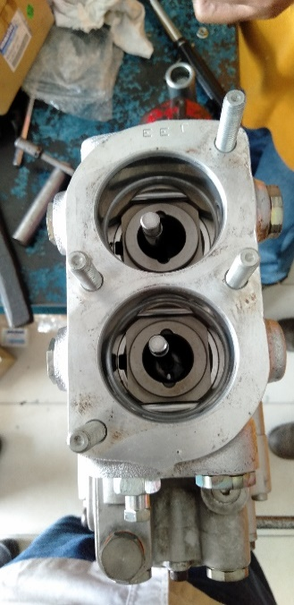
 | PCV ELEMENT
 |  |  | 1. | Pastikan spring seat bagian atas spring sudah terkunci di housing supply pump.

 |  |  | 2 | Install oring ke PVC element.

 |  |  | 3 | lapisi Liquid gasket di area contact antara PVC element dan housing. |  |  |  |  |  | threebond 1215
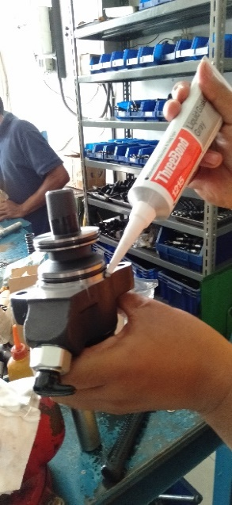
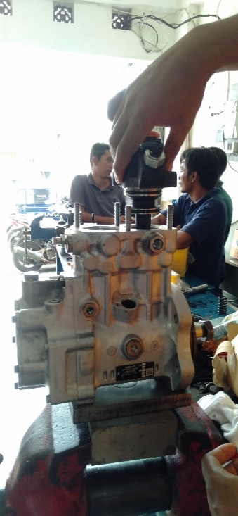

 |  |  | 4 | Install element dan torque nut.

 |  |  |  |  | TORQUE: |  |  |  |  | 2,5 ~ 3 Kgm

 |  |  |  |  |  |  |  |  |  |  |  |  |  |  |  |  | L 8

 |  |  | 5 | Install side Plug and torque.

 |  |  |  |  | TORQUE: |  |  |  |  | 1,5 ~ 2 Kgm

 |  |  |  |  |  |  |  |  |  |  |  |  |  |  |  |  | 2,5-3 KGM

 | G SENSOR
 |  |  | 1 | Pasang special tool ke dalam lubang G sensor pada supply pump.

 |  |  |  |  |  |  |  |  |  |  |  |  |  |  |  |  | - Install a dial gauge to tool measure Sensor
 |  |  | 2 | Geser rood special tool sampai berhenti pada titik puncak grove barrel sensor. |  |  |  |  |  |  |  |  |  |  |  |  | and insert the attached master pin.
 |  |  |  |  |  |  |  |  |  |  |  |  |  |  |  |  | - Push master pin [1] into measure sensor
 |  |  |  |  |  |  |  |  |  |  |  |  |  |  |  |  | [2] firmly and set dial gauge [3] to "0".
 |  |  | 3 | Kunci rood dan ukur panjang pergerakan rood dari titik nol.

 |  |  |  |  | Actual measured

 |  |  | 4 | Ukur panjang G sensor dari titik fange sampai permukaan sensor.

 |  |  |  |  | Actual measured

 |  |  | 5 | Saat menetukan SIM,pastikan jarak antara permukaan sensor dan barrel |  |  |  |  |  | 0,35 ~ 0,60 mm |  |  |  |  |  |  | GEAR 18-20 KGM

 |  |  |  |  |  | Part Number |  | Thickness
 |  |  |  |  |  | ND094096-0050 |  | 0.15
 |  |  |  |  |  | ND094096-0060 |  | 0.20
 |  |  |  |  |  | ND094096-0070 |  | 0.25
 |  |  |  |  |  | ND094096-0080 |  | 0.40

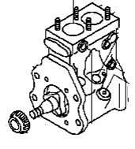
 | SUPPLYPUMP GEAR
 |  |  | 1 | Install Gear dan torque Nut.

 |  |  |  |  | TORQUE: |  |  |  |  | 18 ~ 20 Kgm

 | ASSEMBLY BY |  |  |  |  |  |  |  | INSPECTED & APPROVED BY

 | MECHANIC |  |  |  |  |  |  |  | QUALITY ASSURANCE |  |  |  |  |  | GL/SPV PRODUCTION

